Token Lock
1. Ý nghĩa sản phẩm
 |  | - Tăng niềm tin: có cam kết giữ một phần token trong thời hạn.
 |  | - Cần rõ ràng: ai lock, bao nhiêu, đến khi nào, và cách chứng minh (on-chain / chỉ số off-chain).
2. Trạng thái (state machine)
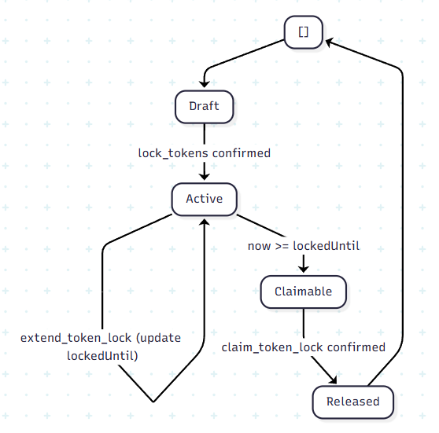
 | 1. Draft / Pending — tạo yêu cầu lock, chờ xác nhận giao dịch (nếu on-chain).
 | 2. Active — đang trong thời gian khóa; bán bị cấm (token lock đang được sàn giữ).
 | - Creator có thể extend: cập nhật lại `lockedUntil`.
 | 3. Claimable — hết thời hạn lock (`lockedUntil`), nhưng sàn vẫn giữ token lock cho đến khi creator claim.
 | 4. Released / Claimed — creator claim thành công: token trở lại trạng thái bán được (trừ khi có lock khác).

3. Hai hướng triển khai (cần chọn một)
 |  | Hướng : |  | On-chain
 |  | Ưu: |  | Minh bạch, khó gian lận; phù hợp “proof of lock”.
 |  | Nhược: |  | Chi phí tx, phức tạp dev; cần đồng bộ với AMM hiện tại.
 | Enforcement dựa trên custody (token nằm trong vault/PDA nên không thể đem đi sell cho đến khi creator `claim`).
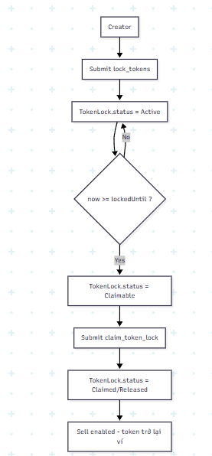
4. Luồng người dùng (gợi ý)
 |  | 1. Chỉ creator (wallet tạo token) mới được tạo Token lock, và chỉ creator mới có thể extend/claim.
 |  | 2. Creator mở màn Lock tokens / Commit tokens.
 |  | 3. Nhập: Lock ratio (% tổng supply, 10%..50%), thời hạn (preset: 30/90/180 ngày…).
 |  | 4. Ký giao dịch (nếu A)
 |  | 5. Hệ thống ghi lock record + cập nhật chỉ số phục vụ Trust score (trụ Token lock).
 |  | 6. Đến hết thời hạn lock: chuyển sang Claimable; creator có thể:
 |  | - extend (nâng `lockedUntil`), hoặc
 |  | - claim để release token.

5. Thiết kế Frontend cho Token Lock
Mục tiêu UX: giảm sai thao tác, tránh chọn thời gian/amount không hợp lệ, và cho người dùng thấy rõ “selling sẽ bị khóa đến khi nào”.

 | 5.1. Flow màn hình
 |  | 1. Trang Token Detail / Launch Page
 |  | - Hiển thị trạng thái Token lock hiện tại (nếu có): `Locked until`, `Locked amount`.
 |  | - Nếu lock đang ở trạng thái Active và người đang xem là creator:
 |  | - Hiển thị nút Extend lock (chỉ cho phép trước khi hết hạn).
 |  | - Khi bấm `Extend lock`: creator chỉ chọn thêm thời gian (preset/custom giống màn lock) hoặc nhập thời gian mới cho `lockedUntil`; `Lock amount` giữ nguyên theo lần lock ban đầu.
 |  | - Nếu lock ở trạng thái Claimable và người đang xem là creator:
 |  | - Hiển thị nút Claim tokens để release token.
 |  | - Hiển thị `Trust score preview` theo dữ liệu hiện tại:
 |  | - Nếu Creator chưa audit: `Creator points = 0 (chưa audit)`.
 |  | - Breakdown: `Token lock (0-40)`, `Holder (0-35)`, `Creator (0-25)`.
 |  | 2. Màn “Lock tokens”
 |  | - Step A: chọn Lock duration.
 |  | - Step B: chọn Lock ratio (%) (10%..50% tổng supply).
 |  | - Step C: xem tóm tắt, preview điểm Token lock và Locked until.
 |  | 3. Confirm
 |  | - Bấm confirm -> hiển thị modal “Transaction signing / Sending”.
 |  | - Sau khi xác nhận:
 |  | + UI chuyển trạng thái lock record: `pending -> submitted -> confirmed`
 |  | + Token lock nằm trong vault/PDA (on-chain), nên người dùng chỉ có thể `Sell` phần token còn “unlocked” trong ví của họ;
 |  |  |  | UI nên hiển thị rõ `Locked amount` để người dùng hiểu vì sao không sell được số đó.
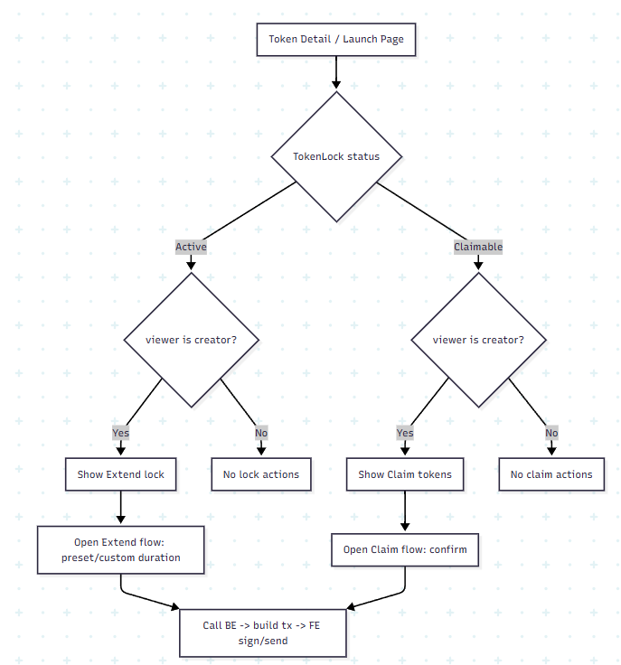

 | 5.2. Thiết kế chọn thời gian (option chọn vs nhập)
 |  | Preset + custom (dễ dùng nhưng vẫn linh hoạt).
 |  |  | - Preset (dropdown/radio):
 |  |  | + `30d` (default đề xuất nếu muốn lock tối thiểu hợp lệ)
 |  |  | + `90d`
 |  |  | + `180d`
 |  |  | + `365d`
 |  |  | - Custom:
 |  |  | + Chỉ hiện khi bấm “Custom”.
 |  |  | + `min = 30d`, `max = 365d`
 | 5.3. Thiết kế số lượng token (option chọn vs nhập)
 |  | Chọn Lock ratio (%) trong [10% .. 50%] tổng supply (để đúng spec sản phẩm), sau đó hệ thống hiển thị Lock amount tương ứng.
 |  |  | Trường hiển thị:
 |  |  |  | - `Total supply` (ước tính từ chain; dùng để tính `Lock amount`)
 |  |  |  | - `Lock ratio (%)` (input number hoặc slider):
 |  |  |  |  | + `min = 10%`
 |  |  |  |  | + `max = 50%`
 |  |  |  | - `Lock amount` (computed, hiển thị read-only): `Lock amount = totalSupply * ratio`
 |  |  |  | - `Creator token balance` (validation để tránh fail giao dịch):
 |  |  |  |  | + Điều kiện 1: `ratio` phải nằm trong [10%..50%].
 |  |  |  |  | + Điều kiện 2: `creatorBalance >= Lock amount`.
 |  |  |  |  | + Nếu không đạt điều kiện 2: UI hiển thị warning “Ví creator không đủ token cho tỷ lệ lock này, vui lòng giảm % lock”.
 |  |  |  | - Backend recheck lần cuối khi submit:
 |  |  |  |  | + Nếu `creatorBalance < Lock amount` ở thời điểm xử lý, trả lỗi và gợi ý giảm `% lock` để tránh giao dịch thất bại.
 |  |  |  | - Hiển thị “Estimated token-days” = `Lock amount * duration` để giải thích ảnh hưởng đến điểm.
 |  |  | Quick buttons:
 |  |  |  | - `10%`
 |  |  |  | - `25%`
 |  |  |  | - `50%`
6. Edge cases
 | - Extend nhiều lần / chồng thời gian: cần quy tắc aggregate (ví dụ lấy `max(lockedUntil)` và/hoặc cộng token-days theo từng đợt extend).
 | - Total supply tăng sau khi submit: `Lock amount` được tính theo `totalSupply snapshot tại thời điểm submit` và được cố định theo đợt lock (không tính lại theo supply thay đổi về sau) để tránh vượt quá số token creator và tránh fail giao dịch.
 | - Transfer token trong lúc lock: on-chain phải không cho; off-chain phải freeze hoặc theo dõi ví.
 | - Token mới, thanh khoản thấp: có thể floor điểm Token lock để tránh gaming.

Trust Score (0–100)
1. Công thức tổng
 |  | TrustScore} = TokenLock + Holder + Creator
 |  |  | - TokenLock \in [0, 40] — hệ thống tự động.
 |  |  | - Holder \in [0, 35] — hệ thống tự động.
 |  |  | - Creator \in [0, 25] — một lần do admin sau Audit request; sau khi gán, hệ thống chỉ cộng vào công thức (không tự đổi).
 |  |  | Tổng lý thuyết tối đa 100.
2. Bậc Copper / Silver / Gold
 |  |  | Bậc | Khoảng điểm (gợi ý)
 |  |  | Copper | 0–39
 |  |  | Silver | 40–69
 |  |  | Gold | 70–100
 |  | Có thể đổi thành 0–49 / 50–79 / 80–100 tùy độ “khó” mong muốn.
3. Trụ Token lock (40 điểm) — hệ thống
 |  | Mục tiêu: phản ánh mức cam kết “lock token” thông qua amount locked và thời gian còn lại (token-days locked).
 |  |  | - Creator lock 10% -> 50% tổng supply
 |  |  | - Creator có thể Extend thời gian lock
 |  |  | - Sàn giữ token đã lock cho đến khi Creator claim
 |  | Đầu vào dữ liệu (tại thời điểm snapshot now):
 |  |  | - `tokenLockAmount`: lượng token đang được sàn giữ theo record `token_locks`
 |  |  | - `lockedUntil`: thời điểm kết thúc lock hiện tại (sau khi đã extend)
 |  |  | - `lockedDurationSeconds`: thời lượng khóa đã được creator chọn/cập nhật cho “chu kỳ lock” hiện tại (được lưu hoặc suy ra từ `lockedUntil - lockStartedAt`)
 |  |  | - `totalSupply`: tổng supply của token mint (lấy qua RPC `getTokenSupply` hoặc cache snapshot)
 |  |  | - `released/claimed`: trạng thái đã claim/released hay chưa (nếu đã claim -> score = 0)
 |  | Hằng số scoring:
 |  |  | - `MIN_LOCK_DURATION_DAYS = 30`
 |  |  | - `MAX_LOCK_DURATION_FOR_SCORE_DAYS = 365`
 |  |  | - `LOCK_RATIO_MIN = 0.10`
 |  |  | - `LOCK_RATIO_MAX = 0.50`
 |  | Cách tính:
 |  |  | 1. Nếu đã `released/claimed` => `S_TokenLock = 0`
 |  |  | 2. `durationForScoreSec = min(lockedDurationSeconds, MAX_LOCK_DURATION_FOR_SCORE_DAYS * 86400)`
 |  |  | 3. `maxTokenDays = totalSupply * LOCK_RATIO_MAX * (MAX_LOCK_DURATION_FOR_SCORE_DAYS * 86400)`
 |  |  | 4. `tokenDaysLocked = tokenLockAmount * durationForScoreSec`
 |  |  | 5. `lockIndex = clamp(tokenDaysLocked / maxTokenDays, 0, 1)`
 |  | Quy đổi điểm:
 |  |  | - Nếu `lockedDurationSeconds < MIN_LOCK_DURATION_DAYS * 86400` => `S_TokenLock = 0`
 |  |  | - Ngược lại: `S_TokenLock = round(40 * sqrt(lockIndex))`
 |  | Ghi chú:
 |  |  | - Điểm Token lock chỉ về 0 khi creator claim thành công (release thực tế).
 |  |  | - Nếu creator chưa claim thì dù đã vào trạng thái `Claimable` (quá `lockedUntil`), điểm vẫn giữ nguyên cho tới khi claim/released.
4. Trụ Holder (35 điểm) — hệ thống
 | Mục tiêu: số ví nắm giữ đủ lớn để giảm rủi ro thao túng.
 | Định nghĩa holdersCount
 |  | - Dùng logic trade-based hiện có của `GET /token/holders`:
 |  | + holder = các địa chỉ có `balance > 0` dựa trên net positions từ `trades`.
 |  | - `holdersCount` = số lượng địa chỉ hợp lệ.
 | Hằng số scoring:
 |  | - `H_CAP = 5000`
 |  | - `H_MIN = 10` (dưới ngưỡng này coi như chưa đủ phân tán)
 | Cách tính:
 |  | - Nếu `holdersCount < H_MIN` => `S_Holder = 0`
 |  | - Ngược lại:
 |  | + `holderIndex = ln(holdersCount + 1) / ln(H_CAP + 1)` (cap 0..1)
 |  | + `S_Holder = round(35 * holderIndex)`

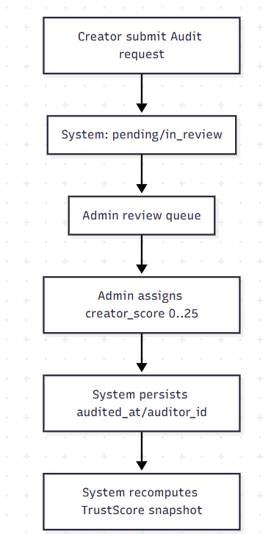
5. Trụ Creator (25 điểm) — admin, một lần
 | Quy tắc nghiệp vụ:
 |  | 1. Mặc định Creator = 0 (hoặc `null` = “chưa audit”
 |  | 2. Creator gửi yêu cầu Audit.
 |  |  | Admin xem xét một lần, chọn điểm trong ([0, 25]) (hoặc thang sao 1–5 quy đổi sang 0–25).
 |  | 4. Sau khi submit, không sửa (hoặc chỉ super-admin với audit log — policy).
 | Quy đổi từ điểm admin vào tổng: trực tiếp cộng vào TrustScore — không cần hệ số khác nếu admin đã nhập đúng thang 0–25.
 | Luồng Audit (Creator → Admin)
 |  | 1. Creator: POST audit request (token_id, message, đính kèm).
 |  | 2. Hệ thống: trạng thái `pending` / `in_review`.
 |  | 3. Admin: danh sách queue, mở chi tiết, gán Creator, ghi chú nội bộ.
 |  | 4. Hệ thống: lưu `creator_score`, `audited_at`, `auditor_id`; tính lại TrustScore = TokenLock + Holder + Creator.
 |  | 5. (Tuỳ chọn) Thông báo cho creator: approved / điểm (hoặc chỉ “đã đánh giá”).
 | Ghi chú: Token lock và Holder có thể thay đổi theo thời gian; Creator cố định sau audit (trừ khi có quy tắc đặc biệt).

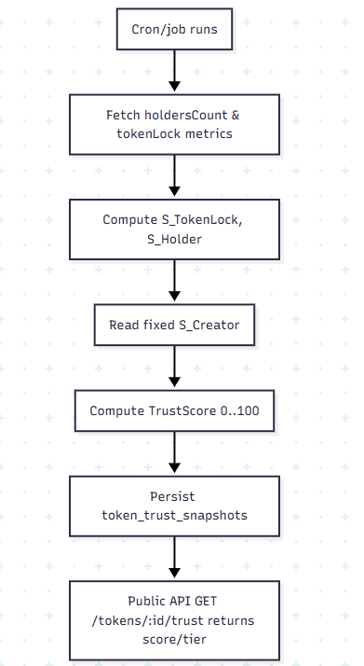
6. Tính toán định kỳ & hiển thị
 | - Cron / job: snapshot Holder + token lock metrics (ví dụ mỗi giờ hoặc mỗi block batch) → cập nhật TokenLock, Holder.
 | - Real-time: có thể chỉ đọc cache + stale TTL.
 | - API public: `GET /tokens/:id/trust` → `score`, `tier`, `breakdown: { tokenLock, holder, creator }`, `updated_at`.

